【両面】申請及び利用に関する確認書
様式第２号
川口駅東口公共広場イベントスペース申請及び利用に関する確認書

■申請関係

□ | 申請内容に変更が生じたときは、速やかにその内容に応じ所定の手続きを行ってください。
□ | 変更は利用日、時間区分のみとし、利用日の変更に係る申請期限は、下記「変更・取消に係る申請期限について」を遵守してください。なお、変更申請期限最終日が休日の場合は、その直後の休日でない日までとします。また、利用日、時間区分以外の変更は原則取消し扱いとします。
□ | 納付書に記された納期限までに使用料の支払いがない場合は、許可は取消しとなります。
□ | 申請内容に虚偽があった場合、許可は取消しとなります。
■利用関係

□ | 許可を受けた利用の権利を他人に譲渡、転貸することはできません。
□ | 法令等に違反、抵触するようなこと及び人権侵害、差別、名誉き損となるようなこと（当該行為を準備するための行為も含む）は行わないでください。
□ | イベント実施にあたり法令等に基づき必要となる各種届出、関係機関への相談、報告等を実施責任者のもと遺漏なく行ってください。
□ | 利用当日は、許可書を携帯ください。
□ | 音が出るイベントでは、広場周辺のみに聞こえる程度の音量、音質とし、特に１８時以降は広場内で収まる程度に調整してください。また、事前に近隣住民へチラシの配布等による周知を行ってください。なお、配布前に市へチラシを提出し調整を図ってください。
□ | 利用に際して発生したごみ類は責任を持って処分してください。 来場者によるごみの発生が想定される場合は、主催者の責任で近隣商業施設入口付近の目立つ場所をはじめ、場内各所にごみ箱を設置・案内のうえ、回収及び管理並びに処分を徹底してください。あわせて、来場者に対し、近隣商業施設のごみ箱やトイレなどへごみを投棄しないよう注意喚起してください。
□ | 来場者に対し、市が提供する公共トイレの利用案内を掲示・案内し、近隣商業施設のトイレ利用を控えるよう注意喚起してください。
□ | 近隣商業施設に対し、イベントの実施内容について事前の周知に努めるとともに、ごみやトイレ等に関する問い合わせがあった場合は、速やかに適切な対応をとってください。
□ | イベントスペースの範囲内で設営・運営し、イベントスペース外は、搬入出車両の駐車、機材の仮置き、看板・のぼり旗等の装飾を含め一切使用しないでください。
□ | 車両を広場内に進入させる場合は、別資料で定める注意事項を遵守してください。 進入車両の総重量は８トン以下とします。
□ | 申請書類に記載のない車両は広場内に進入及び常駐しないでください。
□ | 広場の電源は容量、コンセント数ともに限りがあることから、備え付け以上の電源が必要となる場合は、申請者にて用意してください。 （備え付けコンセント口数 １００Ｖ：９口、２００Ｖ：２口）
□ | 広場内のコンセントを使用する場合、配線は転倒及び接触による事故防止のため、全てシートで覆うなど養生し、安全対策を徹底してください。
□ | 工作物、その他の施設を設けてイベントスペースを占用するときは設置及び使用にあたり十分安全に留意し、設置から撤去まで巡回管理を行い、事故、トラブル等が発生しないように注意してください。
□ | 床面の汚損、破損防止策として養生など適切な措置を講じ、広場を汚損、破損した場合は原状回復の措置を講じてください。
□ | 水道を利用する場合、汲み水、手洗いのみとし、廃油、残飯などは排水溝や木の根元等に流さず持ち帰ってください。また利用の都度蓋を外し利用してください。
□ | 火気類（電化製品も含む。以下同じ）や大型・特殊な機材を利用する場合は、申請書類に記載してください。
□ | 火気類については、複数日かつ連続してイベントスペースを利用する場合においても、利用日ごとに撤去してください。
□ | たき火、花火、これらに類する火気類の使用は行わないでください。
□ | イベントの内容により、警備員、整理員又は受付係などを申請者側で手配してください。
□ | 広場を複数日かつ連続して利用し、利用時間外に設営物などを留め置きする場合は、通行の妨げとならないよう取りまとめ、夜間警備員を配置してください。
□ | 発電機など音が出る機材を複数日かつ連続して利用する場合は、利用時間外は夜間警備員配置のうえ、留め置きのみとし、使用はしないでください。
□ | 申請者及び実施責任者以外の者が会場を設営・撤去する場合は、本確認事項を必ず共有し遵守させてください。
□ | 事故、トラブル、イベントに関する苦情等は、実施責任者において誠意をもって解決にあたってください。
□ | 近隣住民・近隣商業施設等から利用に関しての意見・注意等があった場合は、実施責任者において誠意をもって解決にあたってください。
□ | 利用後、実施責任者はイベントスペース及び使用した箇所を見回り、イベントスペース及び使用した箇所に損傷、汚損（油汚れ、テープ跡等）を確認した場合、実施責任者は管制室へ速やかに報告し、指示を受けてください。
□ | 天候不良等によりイベントを中止する場合は、利用日当日午前７時から利用開始時間の３０分前までに許可書に記載の指定連絡先へ連絡してください。 ※連絡がない場合、イベントは実施したものとみなします。
―変更・取消に係る申請期限について―
変更 |  | 利用予定日の後に変更する場合 | 利用予定日の14日前まで | 月 日 まで
 |  | 利用予定日の前に変更する場合 | 変更後利用日の14日前まで
取消 |  | 取消（全額還付） | 利用日の60日前まで | 月 日 まで
 |  | 取消（７割還付） | 利用日の59日から 15日前まで | 月 日 から
 |  |  |  | 月 日 まで
川口駅東口公共広場に関する例規及び上記確認事項の内容を遵守のうえ、管理上必要がある場合は管理者の指示に真摯に従うことについて同意します。

年 月 日 （氏名）
※申請者又は実施責任者が川口駅東口公共広場に関する例規及び上記確認事項の内容に違反した場合、または違反する恐れがあると管理者が判断した場合は、次回以降の利用を許可しない場合があります。

～広場内への車両進入に関する注意事項～

車両を進入・退出する際は、車止めを外してください。
歩道及び広場内の歩行者等の安全確保に努めてください。
※実施責任者立ち会いのもと行ってください。
手順１ 車止めを取り外す

 |  |  | ・上に引き上げ、取り外してください。

手順２ 車止めを安全な場所に置く
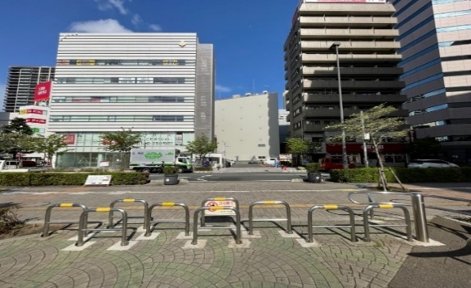
 |  |  | ・歩行者等の通行に支障がない場所に置いてください。

 |  |  | ・歩道に置くことがないようご注意ください。

 |  |  | ・横倒しで置くなどして低木には立て掛けないでください。

手順３ 車止めの蓋を閉じる
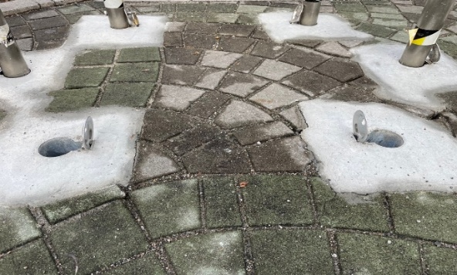
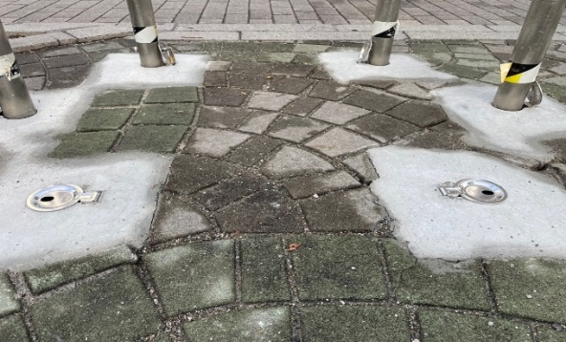

※車止めの蓋を閉めず、蓋が破損する事案が増えています。
※蓋の閉じ忘れなどにより蓋が破損した場合は、原状回復していただきます。
 |  |  | （数十万円の費用負担となる場合があります。）
手順４ 車両を進入させる
 |  |  | ・車止めの蓋が閉じていることを確認し車両を
 |  |  | 進入させてください。

 |  |  | ・車両進入するときは、誘導員を配置し、歩道あるいは
 |  |  | 広場内の歩行者等の安全確保に努めてください。

 |  |  | ・事故あるいは設備を破損等したときは、速やかに
 |  |  | 管理者へ報告ください。

手順５ 車両進入後は車止めを戻す
 |  |  |  | ─管理者─
 |  |  |  | 川口市 都市整備管理課
 |  |  |  | 048-229-5966（平日8：30～17：15）
※車両を退出する際も上記手順を遵守してください。 |  |  |  | 048-226-3451（上記以外）※管理委託業者

